Αρχική λύση
Γνωστά
i0 = | 75 | mm |  |  | f1: | i1cos(φ1)+i2cos(φ2)+i3cos(φ3)+iocos(φ0)= |  | 0.54935365464
i1 = | 20 | mm |  |  | f2: | i1sin(φ1)+i2sin(φ2)+i3sin(φ3)+i0sin(φ0)= |  | 1.0022807523
i2 = | 60 | mm |  |  | f3: | i1cos(φ1)+i2'cos(φ2')+i4cos(φ4)+i5cos(φ5)+i0'cos(φ0')= |  | 3.7641261455
i2' = | 100 | mm |  |  | f4: | i1sin(φ1)+i2'sin(φ2')+i4sin(φ4)+i5sin(φ5)+i0'sin(φ0')= |  | 0.76975257894
i3 = | 50 | mm
i4 = | 70 | mm
i0' = | 70 | mm |  |  | f1^2+f2^2+f3^2+f4^2= |  | 16.067520816

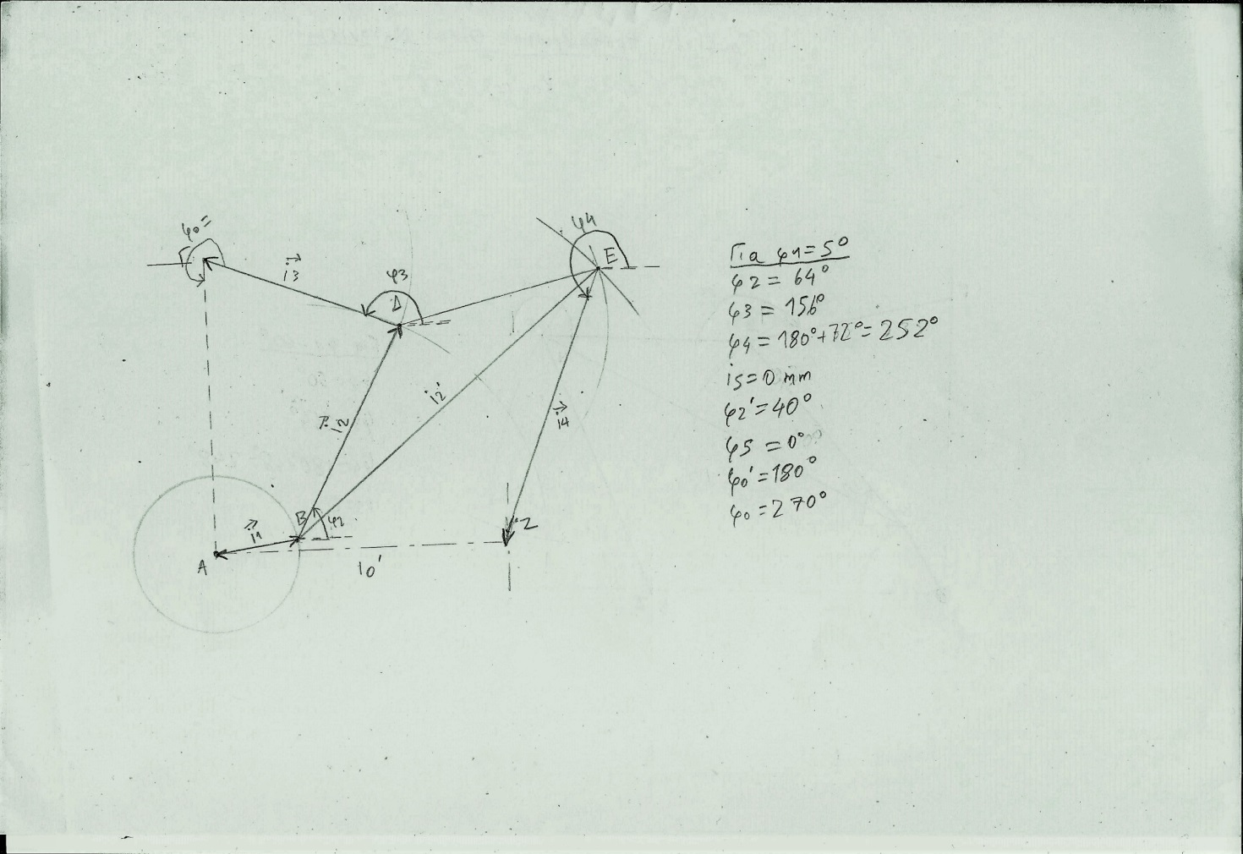
Παράμετρος
φ1 = | 5 | μοιρες | 0.087 | rad

Αρχικές Τιμές Μεταβλητών
i5 = | 0 | mm | 0 | mm
φ2 = | 64 | μοιρες | 1.1170107213 | rad
φ3 = | 156 | μοιρες | 2.7227136331 | rad
φ4 = | 252 | μοιρες | 4.398229715 | rad
φ0= | 270 | μοιρες | 4.7123889804 | rad
φ0'= | 180 | μοιρες | 3.1415926536 | rad
φ5= | 0 | μοιρες | 0 | rad
φ2' = | 41 | μοιρες | 0.71558499332 | rad

